Intro
PROGRAMME POWERMASS 1
MATERIEL NECESSAIRE: POIDS DE CORPS, SAC A DOS, BOUTEILLES D'EAU

TRISTAN CREANCE - COACH SPORTIF

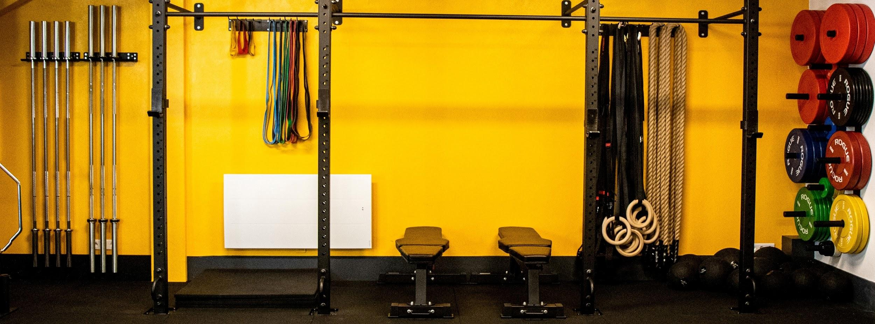

 | BIENVENUE DANS LA POWERTEAM

 | La Powerteam est le nom donné aux personnes qui me font confiance et avec qui nous partageons des valeurs communes
 | Si vous lisez ce document c'est que vous aussi avez des objectifs, et que vous êtes ici pour les réaliser de la meilleure façon possible
 | Si vous souhaitez devenir physiquement une meilleur version de vous-même, en faisant les efforts nécessaires, alors vous êtes au bon endroit
 | Bienvenue dans l'équipe de ceux qui font des efforts, qui trouvent les solutions et non des excuses

 | Voici le lien pour rejoindre notre Discord: |  |  |  |  | DISCORD - POWERTEAM

 | #POWERISCOMING
 | #POWERTEAM

 | PRESENTATION DU DOCUMENT

 | Ce document contient toutes les informations nécessaires à votre progression
 | Il se divise en plusieurs feuilles, qui sont regroupées par couleur selon leur thème:
 | - La ou les feuille(s) d'explication
 | - La ou les feuille(s) sur les bilans
 | - La ou les feuille(s) d'entrainement
 | - La ou les feuille(s) sur la nutrition

 | La plupart des feuilles sont bloquées afin d'éviter de les effacer par mauvaises manipulations
 | Certaines cellules sont modifiables, vous les reconnaitrez de cette façon:
 | Chaque information du document est expliqué, afin de faciliter sa compréhension

 | A votre tour de réveler votre potentiel physique en vous donnant les moyens pour réussir !
 | A bientôt sur Discord, au Powerspot, ou sur les réseaux sociaux

 | ME SUIVRE SUR LES RESEAUX

 |  | Tristan Créance |  |  |  |  | Ma salle de sport |  |  |  |  | Notre Discord

 |  | 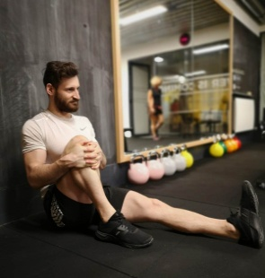 |  |  |  |  |  |  |  |  |  | 

 |  |  |  |  |  | Studio de développement physique et personnel

 |  |  |  |  |  |  |  |  |  |  |  | Lien
 |  | Site | Lien | Lien | Lien |  |  | Site | Lien | Lien | Lien

